H3
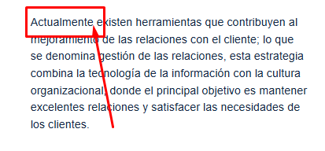
N° DE HALLAZGO | 3 |  | REALIZACION DE LOS AJUSTES
RECURSO | CF |  | AJUSTE COMPLETO | AJUSTE PARCIAL | NO SE HIZO AJUSTE | OBSERVACIONES
DESCRIPCION DEL HALLAZGO | Adicionar puntuación en recuadro "Actualmente,"
TIPO DE HALLAZGO | Maquetación
RUTA | 2 Servicio: definición, ciclo, triángulo, momentos de verdad, protocolo, procedimiento, normas técnicas, canales |  | REVISION DE LOS AJUSTES
 |  |  | AJUSTE REALIZADO | CON PENDENTES | AJUSTE NO REALIZADO | OBSERVACIONES

EVIDENCIAS
HTML |  | GUION O XD

H5
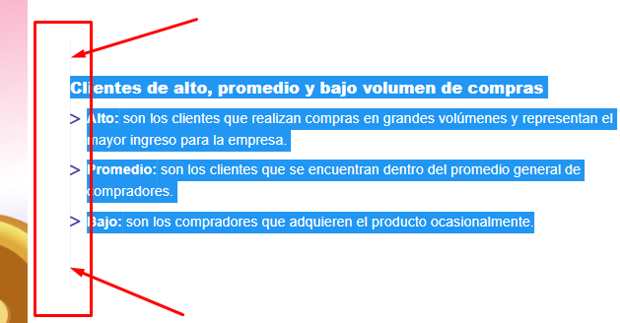
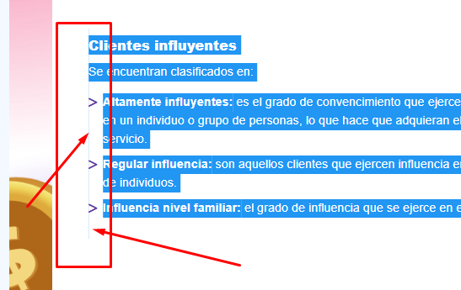
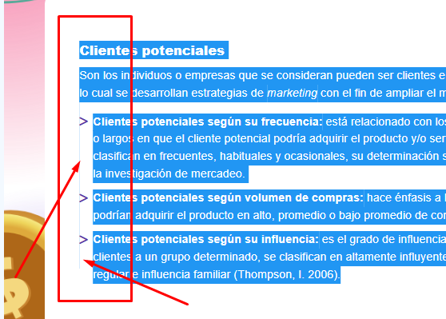
N° DE HALLAZGO | 5 |  | REALIZACION DE LOS AJUSTES
RECURSO | CF |  | AJUSTE COMPLETO | AJUSTE PARCIAL | NO SE HIZO AJUSTE | OBSERVACIONES
DESCRIPCION DEL HALLAZGO | Se observa slide al seleccionar el texto, se debe realizar la modificación
TIPO DE HALLAZGO | Diseño-maquetación-evaluador
RUTA | Tipología de los clientes |  | REVISION DE LOS AJUSTES
 |  |  | AJUSTE REALIZADO | CON PENDENTES | AJUSTE NO REALIZADO | OBSERVACIONES

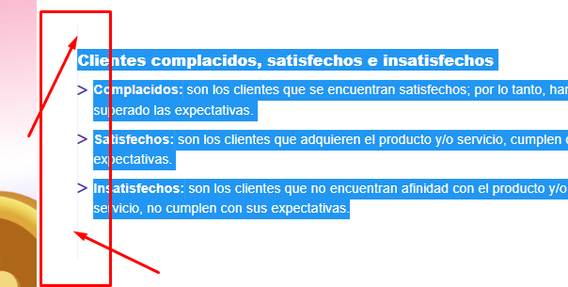
EVIDENCIAS
HTML |  | GUION O XD

